Grafica
AGOSTO
Día | 1 | 2 | 3 | 4 | 5 | 6 | 7 | 8 | 9 | 10 | 11 | 12 | 13 | 14 | 15 | 16 | 17 | 18 | 19 | 20 | 21 | 22 | 23 | 24 | 25 | 26 | 27 | 28 | 29 | 30 | 31
Acumulado | 735.4 | 874.2 | 2943.8 | 4033.7 | 2432.1 | 1272.7 | 2865.8 | 2326.3 | 813.3 | 987.6 | 1163.3 | 1763.1 | -999.0 | -999.0 | -999.0 | -999.0 | -999.0 | -999.0 | -999.0 | -999.0 | -999.0 | -999.0 | -999.0 | -999.0 | -999.0 | -999.0 | -999.0 | -999.0 | -999.0 | -999.0 | -999.0
Num. Estaciones | 681 | 684 | 683 | 683 | 684 | 676 | 675 | 669 | 666 | 668 | 661 | 622 | -999 | -999 | -999 | -999 | -999 | -999 | -999 | -999 | -999 | -999 | -999 | -999 | -999 | -999 | -999 | -999 | -999 | -999 | -999
Máximo Diario | 77.0 | 38.0 | 77.0 | 191.0 | 71.5 | 69.0 | 132.0 | 130.0 | 62.2 | 64.0 | 59.0 | 106.0 | 0.0 | 0.0 | 0.0 | 0.0 | 0.0 | 0.0 | 0.0 | 0.0 | 0.0 | 0.0 | 0.0 | 0.0 | 0.0 | 0.0 | 0.0 | 0.0 | 0.0 | 0.0 | 0.0

PRECIPITACIÓN ACUMULADA DIARIA Agosto del 2026
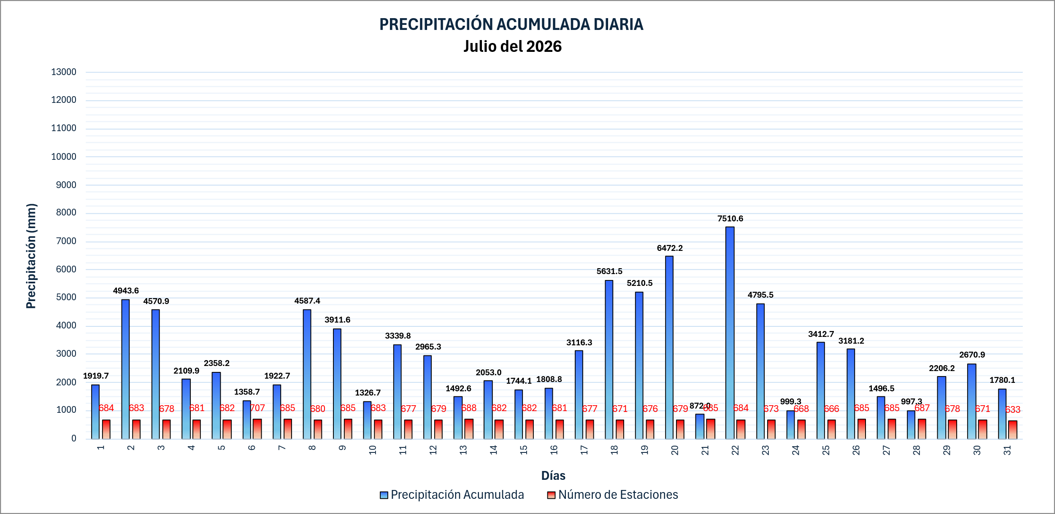

 |  |  |  |  |  |  |  |  |  |  |  |  |  |  |  |  |  |  |  |  |  |  |  |  |  | 5099

